상품제안서
하이파워 LED 줌 랜턴 | 상품코드: S13670

 |  |  |  |  |  |  | 02-713-8555 | www.synergygift.co.kr
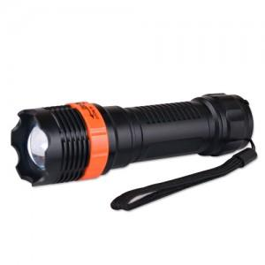 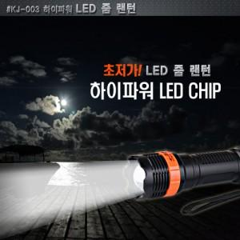

【상세/제작정보】 | <p><span style="font-size: 14pt;">* 기본형 - 배터리 미포함</span></p>

【인쇄/포장옵션】 | 실크 / 포장지포장

【공급단가】 | 수량 | 100~ | 300~ | 500~ | 1,000~ | 3,000~
*VAT별도 | 기본형 | 3,250원 | 3,200원 | 3,120원 | 3,000원 | 2,870원
 | 배터리추가 | 3,830원 | 3,770원 | 3,680원 | 3,540원 | 3,390원

【상품 URL】 | https://www.synergygift.co.kr:443/src/goods_detail.php?gdno=4807

